Feuil1
Nom recette | Temps min | Ingrediens | Procédure | Image | categorie
Fajitas poulet poivrons | 45 | Tortillas 4 Escalopes de poulet 2 Poivrons (rouge et vert) 3 Guacamole 1 pot Crème fraîche 15 cl Gros oignon 1 Fromage râpé 50 g Huile d’olive 3 cuillères à soupe Chili en poudre 1 cuillère à soupe Cumin 1 cuillère à café Ail en poudre 1 cuillère à café Vinaigre 1 cuillère à café Sucre 1 cuillère à thé Tortillas 4 Escalopes de poulet 2 Poivrons (rouge et vert) 3 Guacamole 1 pot Crème fraîche 15 cl Gros oignon 1 Fromage râpé 50 g Huile d’olive 3 cuillères à soupe Chili en poudre 1 cuillère à soupe Cumin 1 cuillère à café Ail en poudre 1 cuillère à café Vinaigre 1 cuillère à café Sucre 1 cuillère à thé Tortillas 4 Escalopes de poulet 2 Poivrons (rouge et vert) 3 Guacamole 1 pot Crème fraîche 15 cl Gros oignon 1 Fromage râpé 50 g Huile d’olive 3 cuillères à soupe Chili en poudre 1 cuillère à soupe Cumin 1 cuillère à café Ail en poudre 1 cuillère à café Vinaigre 1 cuillère à café Sucre 1 cuillère à thé Tortillas 4 Escalopes de poulet 2 Poivrons (rouge et vert) 3 Guacamole 1 pot Crème fraîche 15 cl Gros oignon 1 Fromage râpé 50 g Huile d’olive 3 cuillères à soupe Chili en poudre 1 cuillère à soupe Cumin 1 cuillère à café Ail en poudre 1 cuillère à café Vinaigre 1 cuillère à café Sucre 1 cuillère à thé Tortillas 4 Escalopes de poulet 2 Poivrons (rouge et vert) 3 Guacamole 1 pot Crème fraîche 15 cl Gros oignon 1 Fromage râpé 50 g Huile d’olive 3 cuillères à soupe Chili en poudre 1 cuillère à soupe Cumin 1 cuillère à café Ail en poudre 1 cuillère à café Vinaigre 1 cuillère à café Sucre 1 cuillère à thé | Découpez les poivrons en lamelles. Épluchez et émincez l’oignon. Dans une poêle, faites revenir l’oignon dans l’huile d’olive chaude. Ajoutez le sucre et le vinaigre rouge, puis laissez caraméliser à feu moyen en mélangeant de temps en temps. Ajoutez ensuite les lamelles de poivrons. Faites revenir pendant quelques minutes avant d’incorporer le poulet préalablement coupé en petits dés. Assaisonnez avec du sel, du poivre et les épices. Ajoutez un peu d’eau avant de laisser cuire à petit feu pendant environ 25 minutes en remuant fréquemment jusqu’à ce que le poulet soit cuit et que les poivrons soient fondants Entre-temps, faites chauffer les tortillas sur une poêle ou au four. Poursuivez ensuite avec le montage des fajitas. Posez une cuillère de la préparation au poulet et aux poivrons au centre de chaque galette. Ajoutez une cuillère à café de guacamole, de fromage râpé et de crème fraîche. Pliez les tortillas pour former les fajitas poulet poivron. Dégustez aussitôt. | 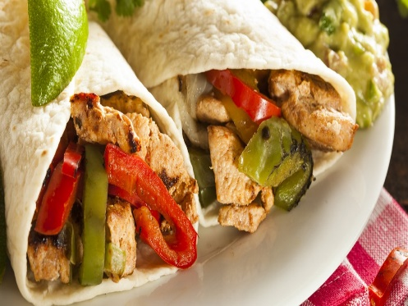 | Plat principal
Gratin de patate douce | 45 | Patates douces 1 kg Œufs 2 Fromage râpé 100 g Lait 200 ml Crème fraîche 200 ml Ail 1 gousse Curry 1 cuillère à café Noix de muscade râpée 1 pincée Sel, poivre | 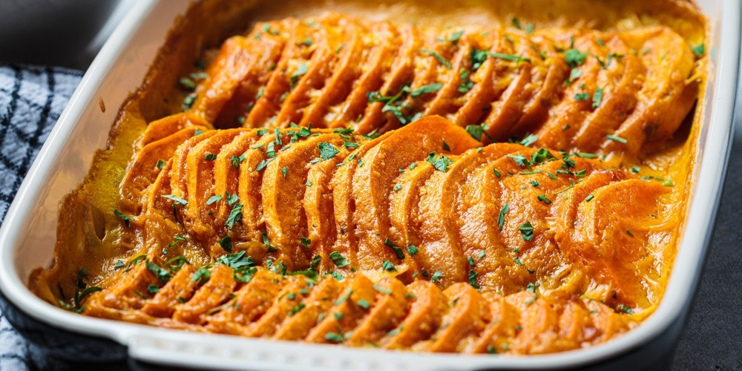 Mettez le four à chauffer à 180 °C. Pelez les patates douces avant de les découper en fines tranches à l’aide d’une mandoline. Mettez à cuire les morceaux de patates douces dans une grande casserole d’eau bouillante pendant 3 à 5 minutes. Dans un plat à gratin graissé, frottez la gousse d’ail pelée et coupée en deux contre les parois. Disposez ensuite les tranches de patate douce. Dans un bol, battez les œufs en omelette. Ajoutez le lait et la crème fraîche, puis assaisonnez avec du sel, du poivre, du curry et de la muscade. Battez à nouveau avant de verser sur les patates douces. Parsemez de fromage râpé. Faites cuire le gratin de patate douce au four pendant 30 minutes. Servez aussitôt. |  | Plat principal
Penne au thon et au citron | 20 | Penne 500 g Thon à l’huile d’olive 2 boîtes Citrons jaunes 2 Crème liquide 200 ml Oignon 1 Huile d’olive 2 cuillères à soupe Sel, poivre | Pour commencer, mettez à cuire les pâtes dans une casserole d’eau bouillante salée suivant les indications sur l’emballage. Égouttez les pâtes et réservez une louche d’eau de cuisson. Épluchez et émincez l’oignon. Lavez et prélevez le zeste du citron. Pressez-le ensuite pour en extraire le jus. À feu moyen, chauffez de l’huile d’olive dans une grande poêle. Faites revenir l’oignon pendant 3 minutes avant d’ajouter les zestes de citron. Laissez cuire pendant 1 minute supplémentaire en remuant sans cesse. Égouttez le thon, ajoutez-le dans la poêle, puis mélangez. Versez ensuite le jus de citron et la crème liquide. Assaisonnez à votre convenance avec du sel et du poivre. Ajoutez l’eau de cuisson des pâtes pour obtenir une sauce onctueuse. Versez ensuite les pâtes dans la poêle, mélangez soigneusement les pâtes avec la sauce au thon, puis servez aussitôt les penne au thon et au citron. | 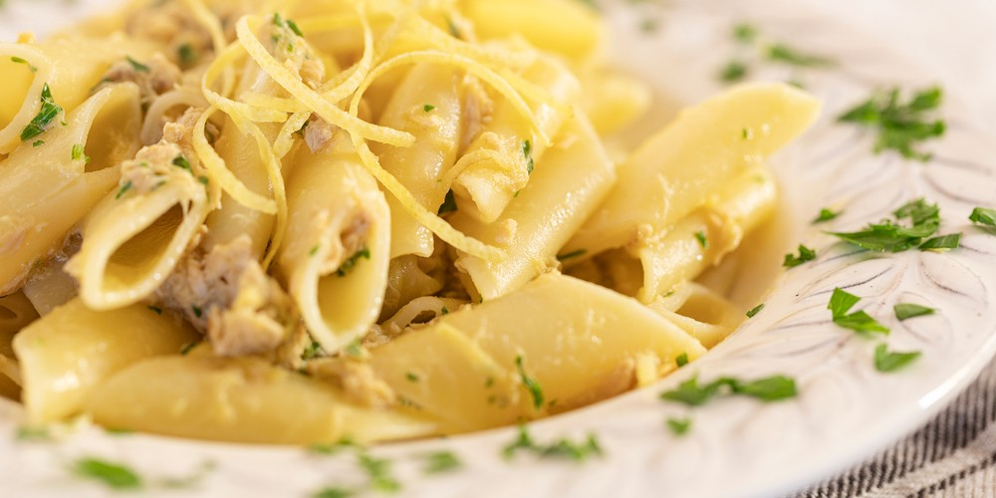 | Plat principal
Hamburger Maison | 10 | Pains pour hamburger 4 Steaks hachés 4 Cheddar 4 tranches Oignon 1 Tomate 1 Moutarde 4 cuillères à café Ketchup 4 cuillères à café Salade quelques feuilles | Mélangez le ketchup et la moutarde. Tartinez les pains à hamburger avec ce mélange. Lavez la salade et la tomate. Coupez la tomate en tranches. Pelez et coupez l'oignon en lamelles. Faites revenir l'oignon à la poêle à feu doux. Ajoutez les steaks. Quand la viande est saisie, couvrez chaque steak d'une tranche de cheddar et laissez fondre le fromage. mettez un steak dans chaque pain. Garnissez de salade et de tomate. Recouvrez le tout avec le chapeau des pains et dégustez vos hamburgers maison. | 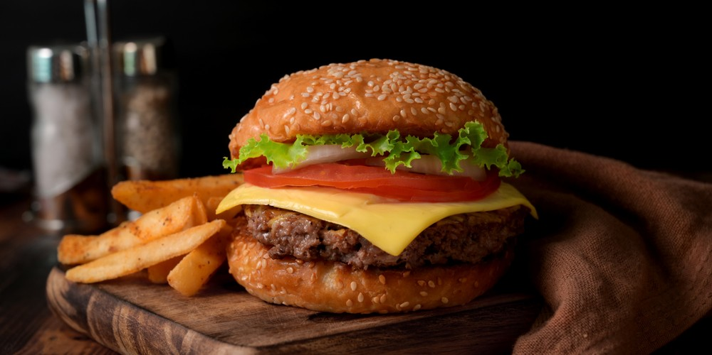 | Plat principal
Sushi maison | 90 | 300 g Riz vinaigré 200 g Poisson (saumon, maquereau ou sole) 200 ml Eau froide 3 Feuilles de nori 2 cuillères à soupe Vinaigre de riz Wasabi 1 cuillère à café | Pour commencer, découpez des lamelles de poisson d’environ 1 cm d’épaisseur. Coupez-les ensuite dans le sens de la longueur. Réunissez l’eau froide et le vinaigre dans un bol. Disposez ensuite une feuille de nori sur une natte de bambou. Avec les doigts humectés dans le mélange eau/vinaigre, étalez environ 75 g de riz vinaigré en s’arrêtant à environ 2 cm sur le bord du haut. Ajoutez une ligne de wasabi au centre, sur la largeur du riz. Disposez ensuite des lamelles de poisson. À l’aide de la natte de bambou, roulez délicatement les sushis tout en maintenant la garniture, jusqu’à ce que les bords de l’algue se touchent. Effectuez une légère pression sur l’ensemble du rouleau avant de dérouler la natte. Renouvelez toutes ces opérations jusqu’à ce qu’il ne reste plus de garniture. Découpez ensuite les rouleaux en deux, puis chaque moitié en trois et dégustez vos sushis maison. | 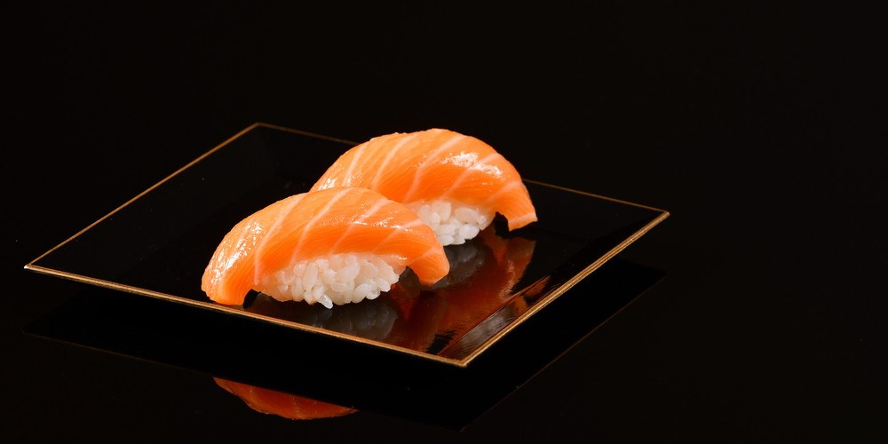 | Plat principal
Paella traditinnelle | 80 | Bouillon de volaille 1,5 l Moules 600 g Riz long grain 400 g Petit poulet en morceaux 1 Gambas 12 Anneaux de calamars 250 g Petits pois écossés 250 g Vin blanc sec 200 ml Chorizo 1 Huile d'olive 100 ml Poivrons rouges 2 Safran 1 dose Sel, poivre | Bouillon de volaille 1,5 l Moules 600 g Riz long grain 400 g Petit poulet en morceaux 1 Gambas 12 Anneaux de calamars 250 g Petits pois écossés 250 g Vin blanc sec 200 ml Chorizo 1 Huile d'olive 100 ml Poivrons rouges 2 Safran 1 dose Sel, poivre | 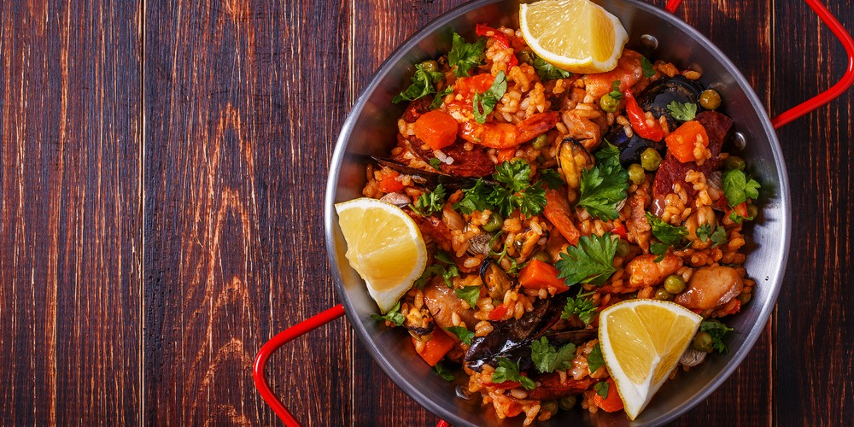 | Plat principal
choucroute | 130 | Choucroute crue 2,2 kg Palette fumée 1 kg Lard fumé en bande 500 g Vin blanc d’alsace 500 ml Saucisses Montbéliard 3 Pommes de terre 5 Oignons 2 Huile 1 cuillère à soupe Baies de genièvre 8 Clous de girofle 8 Poivre | Placez la choucroute dans une grande casserole d’eau. Portez à ébullition et faites blanchir pendant 5 minutes. Au bout de ce délai, égouttez et passez sous l’eau froide pour la rafraîchir. Pelez et émincez les oignons. Faites-les revenir dans une grande cocotte avec une cuillère à soupe d’huile pendant 2 minutes. Ajoutez la choucroute en alternant avec les viandes. Placez les pommes de terre au-dessus. Ajoutez les clous de girofle et les baies de genièvre. Assaisonnez avec du poivre avant d’arroser de vin blanc. Laissez cuire la préparation à feu doux et à couvert pendant environ 2 heures. Servez aussitôt. | 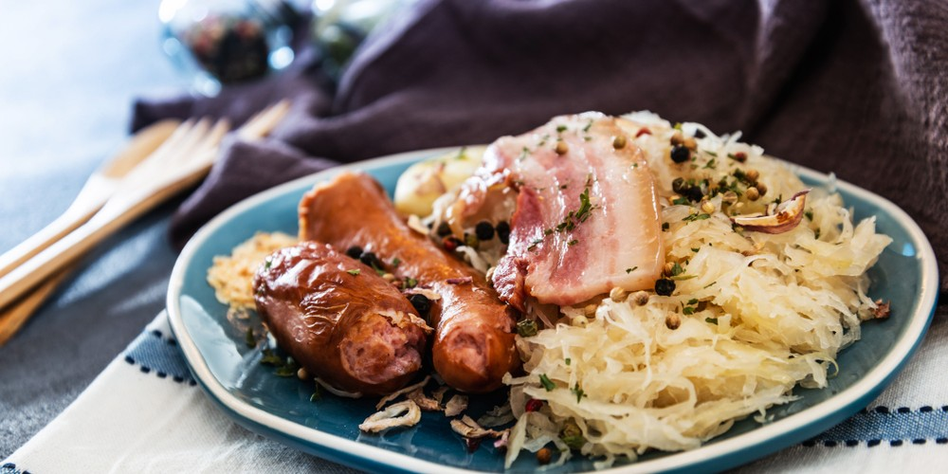 | Plat principal
Poulet à la crème | 20 | Blancs de poulet 4 Crème fraîche 5 cuillères à soupe Moutarde 2 cuillères à soupe Thym séché 1 cuillère à café Beurre 10 g Sel | Découpez les blancs de poulet en gros cubes. Mettez à fondre le beurre dans une poêle. Faites-y revenir les cubes de poulet à feu moyen pendant environ 8 minutes. Ajoutez ensuite la crème fraîche et la moutarde. Assaisonnez à votre convenance avec du sel. Mélangez et laissez cuire pendant 2 minutes supplémentaires. Parsemez de thym séché avant de déguster votre poulet à la crème. | 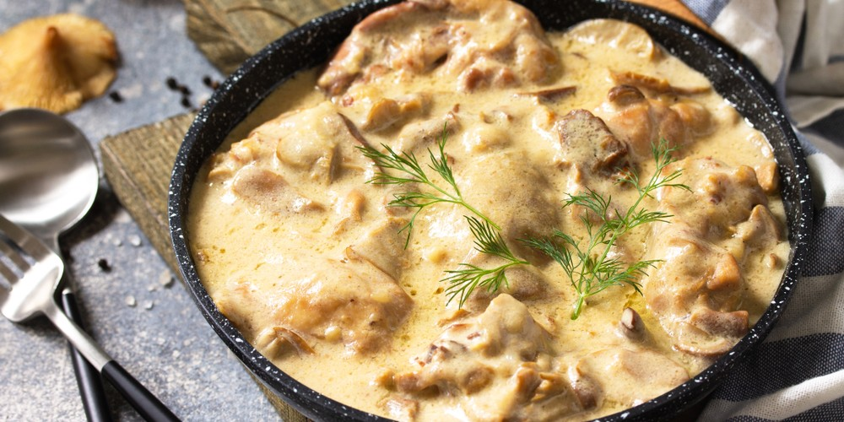 | Plat principal
Boulettes de viande à l'algérienne | 25 | Boeuf haché 500 g pulpe de tomates 200 g oignon 1 Oeuf 1 Coriandre fraîche 2 brins Farine 20 g harissa 1 cuillère à café Huile d'olive 1 filet Sel, poivre 1 pincée | Épluchez et émincez l'oignon. Lavez et ciselez la coriandre. Mélanger la viande hachée avec l'oignon, la coriandre, l’œuf, du sel et du poivre. Faites des boulettes de viande et roulez-les dans la farine. Faites chauffer un peu d'huile d'olive dans une sauteuse pour faire revenir les boulettes de viande. Ajoutez les tomates et la harissa et mélangez. Faites mijoter à couvert 10 minutes et dégustez vos boulettes de viande à l'algérienne. | 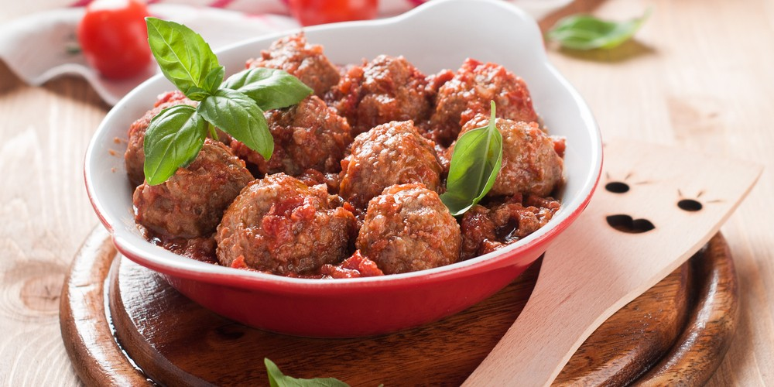 | Plat principal
Steaks au poivre | 30 | Vin blanc 125 ml Crème fraîche 125 ml Bouillon de boeuf 125 ml Beurre 60 g Pavés de boeuf épais 4 Brandy 2 cuillères à soupe Huile d'olive 1 cuillère à soupe Grains de poivre rose 1 cuillère à soupe Grains de poivre noir 1 cuillère à soupe | Faites chauffer l'huile et le beurre dans une grande poêle et saisissez les pavés de bœuf à feu vif. Laissez cuire 3 minutes de chaque côté afin qu'ils restent saignants. Retirez de la poêle, couvrez et réservez au chaud. Versez le vin et le brandy dans la poêle et laissez mijoter 4 minutes jusqu'à ce que le liquide ait réduit de moitié. Ajoutez le bouillon et laissez réduire de nouveau de moitié. Écrasez la moitié des grains de poivre. Incorporez la crème et tous les grains de poivre à la sauce, puis laissez cuire à feu moyen jusqu'à épaississement. Dressez les steaks sur des assiettes chaudes, nappez de sauce et servez avec une salade ou des frites. Dégustez vos steaks au poivre. | 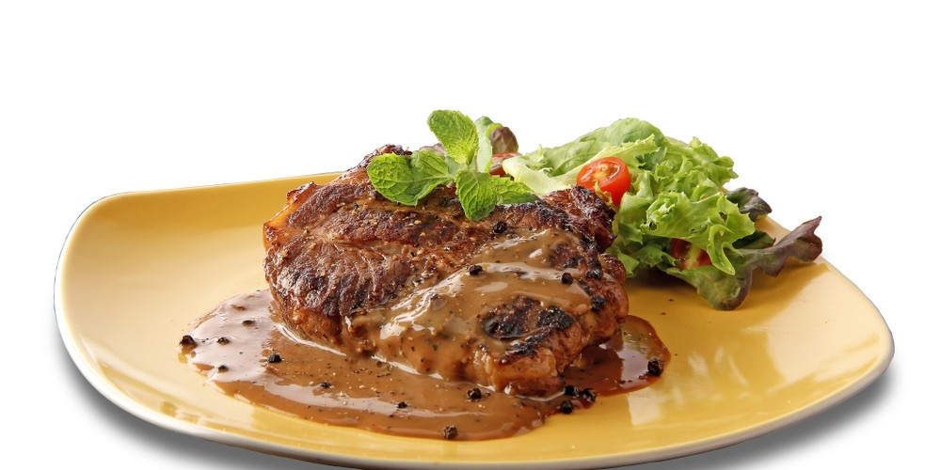 | Plat principal
Fondu neuchâtloise | 25 | Gruyère 400 g Emmental 400 g Vin blanc sec 35 cl Maïzena 30 g Kirsch 20 ml Ail 1 gousse Jus de citron 5 ml Noix de muscade râpée 1 pincée Poivre | Pelez la gousse d'ail puis frottez-la contre les parois et le fond du caquelon. Dans un bol, mélangez la Maïzena à une cuillère à soupe de vin blanc. Faites chauffer le caquelon à feu doux, râpez le gruyère et l'emmental dedans Versez le reste du vin blanc sur le fromage. Ajoutez le bol de Maïzena, le kirsch et le jus de citron. Portez le tout à petits bouillons tout en remuant à l'aide d'une cuillère en bois jusqu'à ce que la fondue neuchâteloise soit prête. Déposez le caquelon sur la table, sur un réchaud, et dégustez la fondue avec le pain de votre choix. | 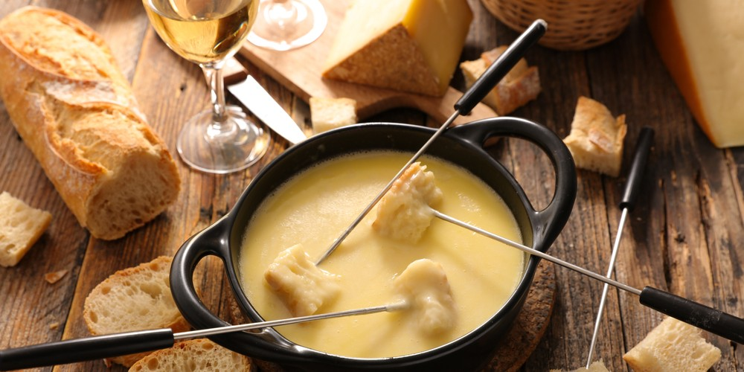 | Plat principal
nems | 55 | Thon au naturel en boîte 400 g Oignon blanc 1 Tomate 1 Citrons 2 Beurre 40 g Feuilles de brick 8 Huile d'olive 5 cuillères à soupe Mayonnaise 3 cuillères à soupe Ail 1 gousse Gingembre 2 cm Coriandre 10 brins Tabasco Sel, Poivre | Râpez le zeste d'un citron et pressez-le. Pelez l'oignon et l'ail, émincez l'oignon blanc et écrasez l'ail. Ciselez la coriandre et coupez la tomate en petits dés. Mélangez dans un bol le zeste et le jus de citron, l'oignon, l'ail, la tomate et la moitié de la coriandre. Versez l'huile et quelques gouttes de Tabasco, salez, poivrez et mélangez. Zestez le citron restant et pressez son jus. Pelez et râpez le gingembre. Égouttez et émiettez le thon dans un récipient. Ajoutez le zeste, 2 cuillères à soupe de jus de citron, le gingembre, le reste de coriandre et la mayonnaise. Salez, poivrez, puis mélangez. Préchauffez le four à 180°C. Dans un bol, faites fondre le beurre au micro-ondes. Coupez les feuilles de brick en 2, badigeonnez-les de beurre à l'aide d'un pinceau de cuisine et déposez une grosse cuillère de farce en haut de chacune. Roulez-les en pliant les bords et déposez les nems sur une plaque de four recouverte de papier sulfurisé. Enfournez 20 minutes. Servez les nems au thon avec une sauce asiatique et quelques feuilles de salade. Dégustez. | 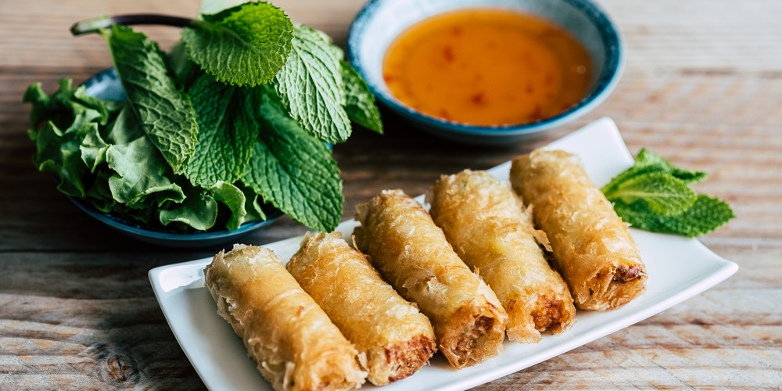 | Plat principal
Frite maison | 40 | Pommes de terre Bintje 600 g Huile d'olive 2 cuillères à soupe Sel 1 pincée | Préchauffez le four à 220°C. Lavez les pommes de terre puis épluchez-les. Coupez les pommes de terre en lamelles d'1 cm d'épaisseur puis débitez-les en bâtonnets. Mettez les frites dans un saladier, arrosez-les avec l'huile d'olive et salez-les. Mélangez pour bien répartir les ingrédients. Couvrez une plaque de papier cuisson et étalez les frites. Enfournez les frites 30 minutes. | 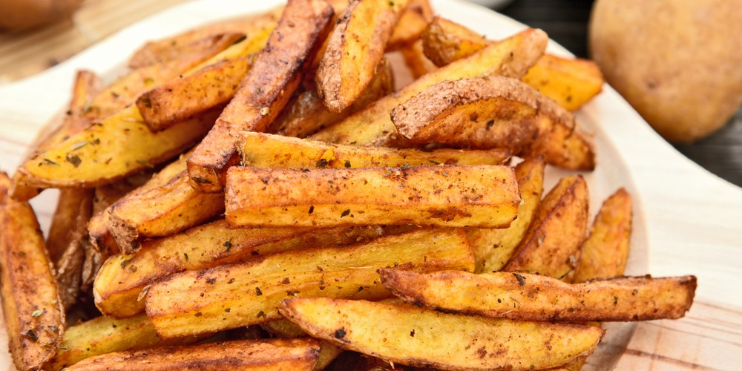 | Plat principal
Pâte au chorizo et à la crème | 20 | Pâtes 200 g Crème liquide 180 g Chorizo 80 g | Plongez les pâtes dans une casserole d'eau bouillante salée pour les faire cuire, en respectant le temps de cuisson indiqué sur l'emballage. Pendant ce temps, découpez le chorizo en rondelles. Faites revenir les rondelles de chorizo à la poêle jusqu'à ce qu'elles deviennent légèrement dorées. Baissez le feu, ajoutez la crème, mélangez et laissez revenir quelques minutes. Égouttez les pâtes et mélangez-les à la crème au chorizo. Servez aussitôt les pâtes au chorizo et à la crème. | 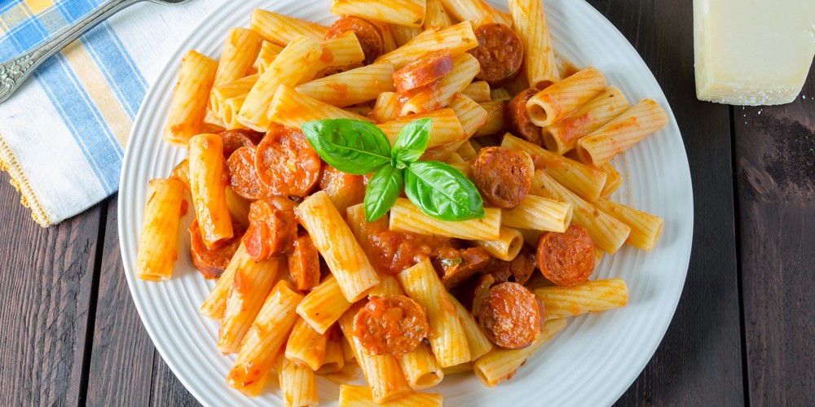 | Plat principal
Pavé au saumon | 19 | Pavés de saumon (avec la peau) 4 Mayonnaise 4 cuillères à soupe Pesto 2 cuillères à soupe Basilic 1 botte Ciboulette 1 botte Huile d'olive 1 filet Sel, Poivre | Préchauffez le four à 180°C. Déposez les pavés de saumon dans un plat creux, peau en dessous, avec un filet d'huile d'olive. Salez, poivrez, et enfournez 9 minutes. Laissez refroidir. Mélangez la mayonnaise avec le pesto, lavez et découpez les herbes aux ciseaux. Dressez les pavés de saumon sur un lit d'herbes, ajoutez la sauce et servez sans attendre. | 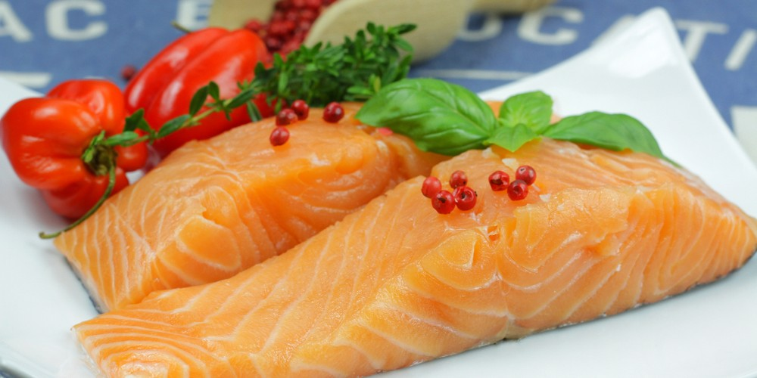 | Plat principal
Lasagne au bœuf et au comté | 35 | Boeuf haché 700 g Oignons 2 Lasagnes précuites 9 feuilles Comté rapé 100 g Beurre 70 g Farine 50 g Lait 50 cl Coulis de tomate 40 cl Ail 1 gousse Estragon 4 brins Noix de muscade râpée 3 pincées Origan 3 pincées Sel, poivre 1 pincée | Préchauffez le four à 200°C. Épluchez et émincez les oignons. Épluchez et hachez l'ail. Faire revenir l'oignon avec une noisette de beurre 4 à 5 minutes dans une grande poêle. Ajoutez l'ail puis le bœuf haché et laissez cuire 6 à 7 minutes en remuant régulièrement. Lavez et émincez l'estragon et ajoutez-le à la viande en fin de cuisson. Préparez une béchamel en faisant fondre 50 g de beurre dans une casserole. Retirez la casserole du feu, ajoutez la farine et mélangez au fouet. Remettez la casserole sur le feu et laissez cuire 2 minutes en mélangeant. Ajoutez le lait et fouettez jusqu’à obtention d'une sauce lisse. Ajoutez la muscade et portez à ébullition en mélangeant. Salez, poivrez et laissez chauffer la béchamel 3 minutes. Mélangez le coulis de tomate, l'origan et la viande et bien mélanger. Mettez un peu de viande hachée au fond du plat de cuisson puis couvrez alternativement avec des plaques de lasagne et à nouveau de la viande. Finissez par des plaques de lasagnes puis nappez de béchamel. Saupoudrez généreusement de comté. Enfournez pendant 25 à 30 minutes. Servez les lasagnes au boeuf et au comté bien chaudes avec une salade. | 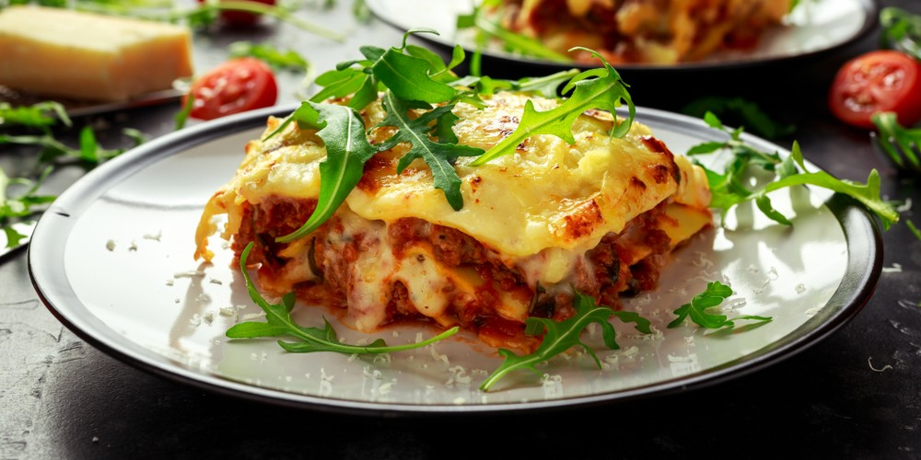 | Plat principal
kebab maison | 15 | Pains pita 6 Épaule d’agneau 3 morceaux Salade verte 1 Tomates 4 Concombre 1 Oignons 2 Sauce blanche 1 bol Huile d’olive ½ bol Citrons 2 Piment doux 1 Ail 3 gousses Poudre aux 4 épices ½ cuillère à café Paprika ½ cuillère à café Sel, poivre | Remplissez un bol à moitié d’huile d’olive. Pelez et écrasez l’ail dans un saladier. Ajoutez-le à l’huile avec la poudre aux 4 épices et le piment doux découpé en petits morceaux. Assaisonnez avec du sel et du poivre. Ajoutez ensuite le jus de citron et mélangez. Striez la viande à l’aide d’un couteau. Faites-la ensuite mariner dans le mélange précédent. Recouvrez le récipient de film plastique et réservez au frais pendant une demi-journée. Passé ce délai, découpez la viande en fines lamelles. Faites-les revenir dans une sauteuse. Saupoudrez de paprika, mélangez, puis laissez revenir sur feu vif. Pendant ce temps, épluchez et découpez les oignons en rondelles. Taillez également les tomates et le concombre en rondelles. Ouvrez les pains pitas. Tartinez-les de sauce blanche. Rincez les feuilles de salade avant de les ajouter dans le pain. Ajoutez des rondelles d’oignon, de tomate et de concombre. Terminez par la viande d’agneau poêlée. Dégustez le kebab chaud. | 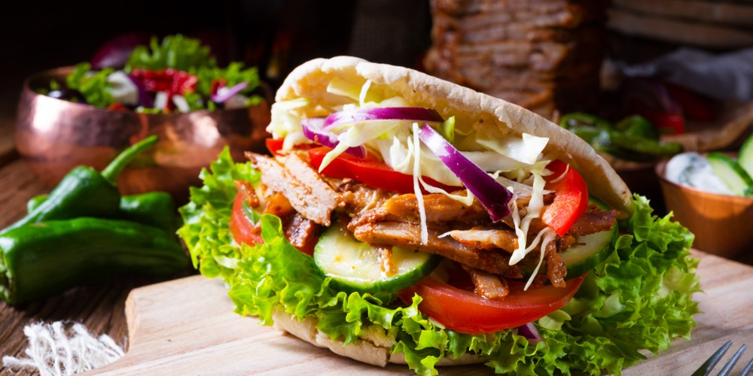 | Plat principal
Crispy tenders facon KFC | 20 | Huile de friture 500 ml Filets de poulet 4 Pétales de maïs 1 paquet Farine 100 g Ketchup 1 petit bol Œuf 1 Ail séché 1 cuillère à café Paprika 1 cuillère à café Lait 1 cuillère à café Sel, poivre | Découpez les blancs de poulet en grosses lanières. Placez-les dans un saladier. Ajoutez le paprika et l’ail séché. Malaxez pour enrober les morceaux de poulet. Dans une assiette, mélangez la farine avec une petite quantité de sel et de poivre. Placez-les pétales de maïs dans une assiette et écrasez-les légèrement. Dans une autre assiette, battez l’œuf avec le lait. Roulez ensuite les lanières de poulet dans la farine. Passez-les ensuite dans l’œuf battu avant de les rouler dans les pétales de maïs. Mettez à chauffer l’huile de friture dans une poêle. Faites-y frire les lanières de poulet. Une fois que les crispy tenders sont dorés, placez-les sur du papier absorbant pour les égoutter. Servez les crispy tenders façon KFC aussitôt avec du ketchup. | 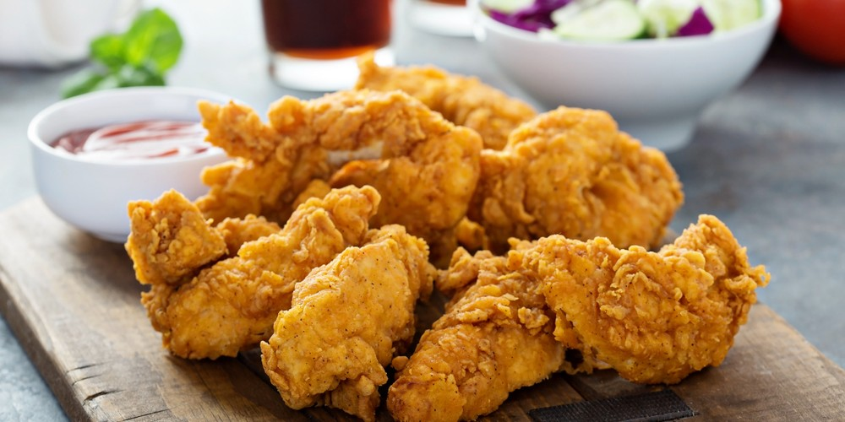 | Plat principal
Gigot de mouton provençal | 50 | Gigot d'agneau 1 kg Olives noires 100 g Beurre 50 g Tomates cerises 10 (grosses) Gousses d'ail 4 Oignons 2 Huile 2 cuillères à soupe Vin blanc 1 grand verre Sel, Poivre Thym, laurier, sauge, basilic, persil | Préchauffez le four à 220°C. Épluchez l'ail et piquez deux gousses dans le gigot. Assaisonnez de sel et de poivre. Hachez les deux autres et réservez. Épluchez et émincez les oignons en lamelles. Faites rôtir le gigot avec un oignon, le beurre, et ajoutez les fines herbes sur le dessus. Enfournez-le en l'arrosant très régulièrement de son jus de cuisson. Faites revenir dans une sauteuse un oignon et deux gousses d'ail hachés dans de l'huile. Mouillez avec le vin blanc et laissez réduire. Ajoutez les tomates, salez et poivrez. Piquez les tomates sur des brochettes et ajoutez-les dans le plat du gigot. Décorez avec les olives noires et arrosez-les du jus ail, oignon, vin blanc. Remettez quelques minutes au four à 180°C. Dégustez le gigot de mouton provençal, ni trop cuit, ni trop saignant. | 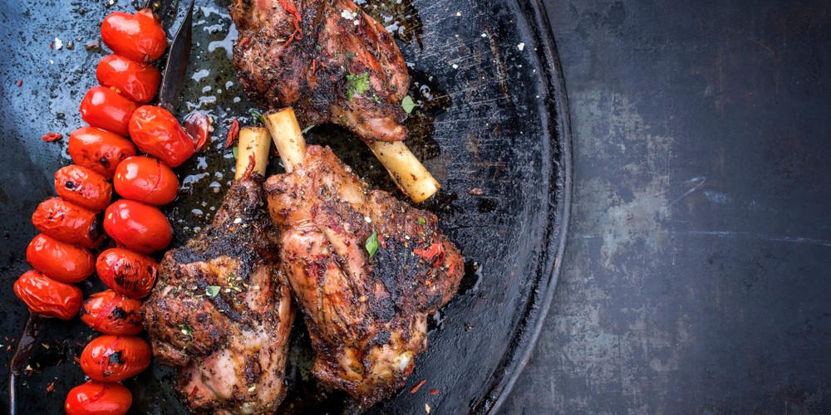 | Plat principal
Rôti de porc | 50 | Rôti de porc 600 g Beurre 25 g Ail 1 gousse Eau 5 cl Huile d'olive Sel, poivre | Préchauffez le four à 210°C. Déposez le rôti de porc dans un plat allant au four. Versez un filet d'huile sur toute la longueur et déposez des noisettes de beurre sur la viande. Mettez l'ail à côté du rôti et versez l'eau. Salez et poivrez. Enfournez 45 minutes en surveillant la cuisson. Au bout de 25 minutes, et régulièrement, sortez le rôti du four pour le mouiller avec le jus de cuisson. En cas d'évaporation de la sauce, ajoutez un peu d'eau. A la fin de la cuisson, le rôti de porc doit être cuit à coeur. | 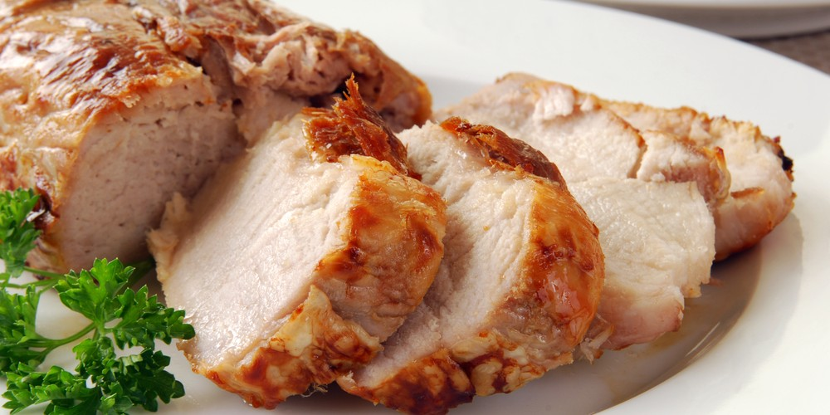 | Plat principal
Spaghettis bolognaise | 50 | Tomates pelées 800 g Spaghetti 600 g Boeuf haché (5 % mat gr) 250 g Filet de poulet 150 g Concentré de tomates 2 cuillères à soupe Carotte 1 Oignon 1 Ail 1 gousse Branche de céleri 1/2 Origan 3 brins Huile d'olive 3 cuillères à soupe Sel, poivre | Hachez le filet de poulet, pelez et émincez l'oignon et l'ail. Pelez, lavez et coupez la carotte en tout petits dés. Lavez le céleri et coupez-le également en tout petits dés. Faites chauffer 2 cuillères à soupe d'huile dans une sauteuse, faites-y revenir le bœuf et le poulet hachés. Quand la viande est dorée, réservez-la dans un saladier. Versez une cuillère d'huile dans la sauteuse et faites-y revenir ail, oignon, carottes et céleri. Laissez dorer 2 minutes, puis remettez la viande. Mélangez et ajoutez les tomates pelées, le concentré de tomate et un verre d'eau. Incorporez l'origan, salez et poivrez. Couvrez et laissez mijoter à feu doux pendant 30 minutes. Faites cuire les spaghettis dans une grande casserole d'eau salée le temps indiqué sur le paquet. Servez les spaghettis bien chaudes, nappées de la sauce bolognaise. | 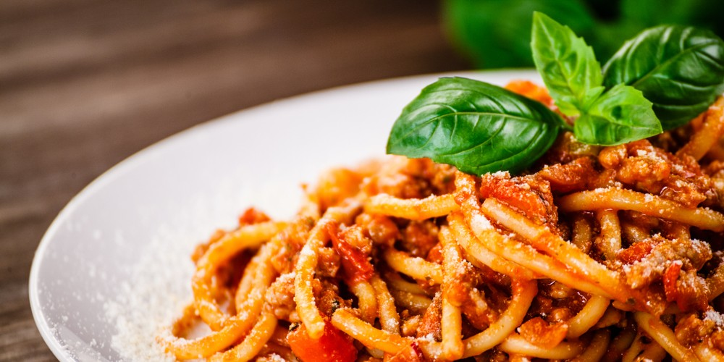 | Plat principal
Pancakes salés de Noël | 30 | Farine 250 g Oeufs 3 Bacon 100 g Beurre 60 g Lait 25 cl Pomme de terre 1 Tomates cerises 1 poignée Mayonnaise 4 cuillères à café Levure chimique 1/2 sachet Olives 1 poignée Sel 1 pincée | Faites griller le bacon quelques minutes dans une poêle chaude sans ajouter de gras. Réservez-le. Râpez finement la pomme de terre et réservez-la. Mélangez dans un saladier la farine, le sel et la levure. Versez-y le lait et mélangez bien. Incorporez les oeufs et mélangez à nouveau. Faites fondre le beurre au micro-ondes. Versez-le sur la pâte à pancakes et fouettez vigoureusement pour obtenir une préparation bien homogène. Ajoutez la pomme de terre râpée. Beurrez une poêle anti-adhésive et placez-la sur feu vif. Lorsqu'elle est bien chaude, versez 2 louches de pâte à pancakes : une grosse et une petite. Faites en sorte que les deux se touchent pour former la tête de la souris. Laissez cuire environ 2 minutes, puis, à l'apparition de petites bulles à la surface du pancake, retournez-le et laissez cuire 2 à 3 minutes, jusqu'à obtenir une belle couleur dorée. Déposez le pancake dans une assiette. Préparez ensuite les oreilles de la souris en déposant deux petites cuillerées de pâte dans la poêle chaude (en les espaçant bien pour éviter qu'elles ne se touchent). Une fois cuits, placez le premier mini pancake sous le grand dans l'assiette, et le second au dessus afin de figurer les oreilles (cf photo). Répétez l'opération jusqu'à épuisement de la pâte (1 grand pancake et 2 petits à chaque fois). Coupez les tomates cerise en deux et répartissez les morceaux sur le bout des grands pancakes afin de former les museaux des rennes. Ajoutez un morceau de bacon pour faire la bouche et une cuillère à café de mayonnaise au niveau des yeux. Ajoutez une olive sur chaque point de mayonnaise. Répartissez le bacon restant sur chaque assiette et servez aussitôt. | 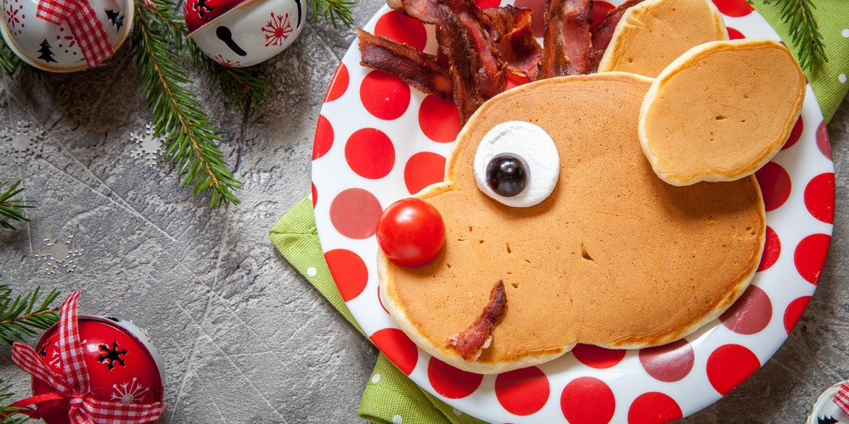 | Plat principal
Burger au Mont d'or et au bacon | 35 | Tranches de bacon 8 Steaks hachés 4 Pains à burger 4 Oignon rouge 1 Mont d'Or 4 cuillères à soupe Confit d'oignon 4 cuillères à café Sel, poivre | oupez les pains à burgers en deux et faites-les griller sous le grill du four ou au grille-pain. Mettez les tranches de bacon dans une poêle à feu moyen et faites-les griller jusqu'à ce qu'elles soient bien croustillantes et dorées. Une fois grillées, retirez-les de la poêle et réservez. Toujours à feu moyen, ajoutez les steaks hachés dans la poêle et faites-les cuire environ 5 minutes de chaque côté, jusqu'à obtenir la cuisson que vous souhaitez. En fin de cuisson, versez 1 cuillère à soupe de Mont d'Or sans la croûte sur chaque steak haché cuit. Salez et poivrez légèrement. Retirez la poêle du feu et réservez. Épluchez l'oignon rouge et découpez-le en lamelles. Étalez le confit d'oignons sur la partie inférieure des pains à burgers, ajoutez par-dessus les steaks hachés au fromage, puis les lamelles d'oignon rouge et enfin les tranches de bacon. Refermez les burgers avec les parties supérieures des pains. Servez et dégustez les burgers au Mont d’Or et au bacon de suite afin qu’ils restent bien chaud. | 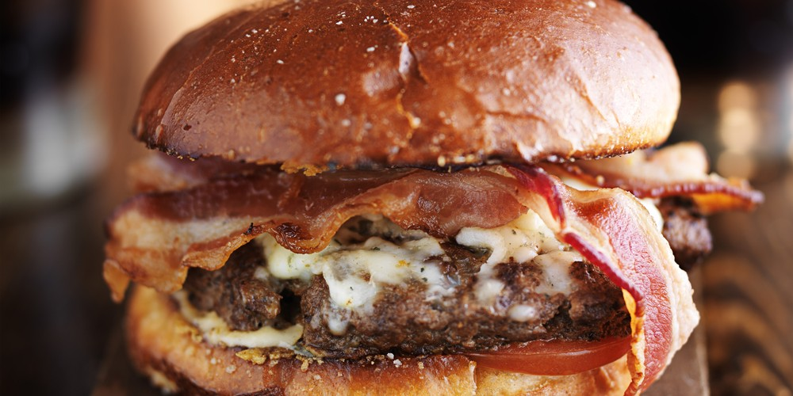 | Plat principal
Curry d'agneau | 115 | Épaule d'agneau coupé en morceaux 1,2 kg Tomates mûres 300 g Lait de coco 1 boîte Oignons 3 Poivron rouge 1 Gousses d'ail 4 Thym frais 1 bouquet Curry en poudre 2 cuillères à café Huile de tournesol 1 cuillère à soupe | Coupez l'agneau en morceaux de taille moyenne. Farinez-les et retirez le surplus de farine puis réservez. Épluchez et émincez l'oignon et l'ail. Lavez les tomates et coupez-les en petits morceaux. Lavez le poivron rouge, épépinez-le puis coupez-le en lanières. Dans une casserole, faites revenir les morceaux d'agneaux dans de l'huile à feu moyen. Ajoutez les légumes, le thym et 1 cuillère à café de curry. Mélangez le tout pendant 3 minutes puis ajoutez les tomates. Couvrez la casserole et laissez cuire pendant 30 minutes à feu doux. Ajoutez 1 cuillère à café de curry, le poivron et le lait de coco. Mélangez le tout et laissez mijoter pendant 1 heure sur feu doux. Servez le plat chaud avec l'accompagnement de votre choix. | 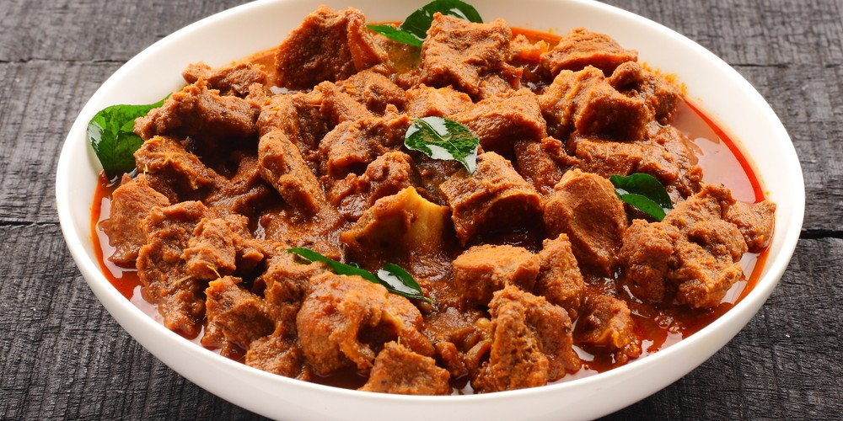 | Plat principal
Raclette halal | 30 | Pommes de terre 1 kg Fromage à raclette 800 g Viande des Grisons 8 tranches Jambon de dinde 4 tranches Jambon de poulet 4 tranches | Faites cuire les pommes de terre pendant 20 minutes dans un grand volume d'eau bouillante. Sortez le fromage à raclette du réfrigérateur 15 minutes avant de démarrer la raclette. Dans un grand plat, disposez la charcuterie halal, et mettez le fromage à raclette dans une assiette. Branchez votre appareil à raclette, faites fondre le fromage à raclette et régalez-vous avec cette raclette halal ! | 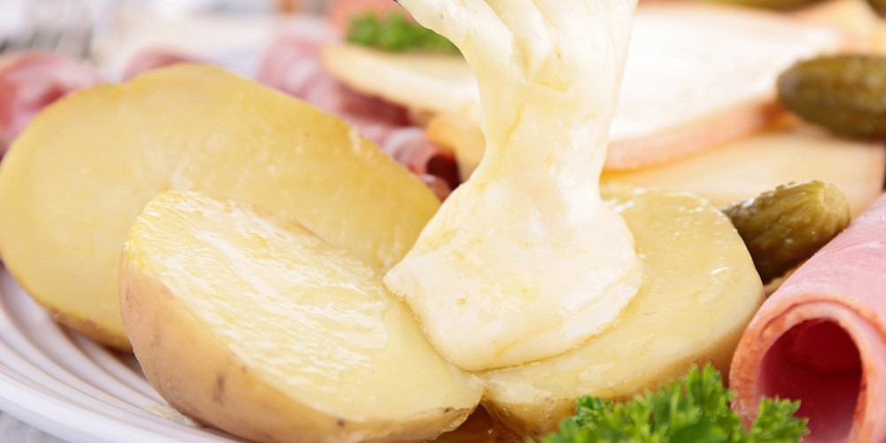 | Plat principal
Pizza margherita | 15 | Pâte à pizza 1 Coulis de tomates 200 ml Mozzarella 2 boules Tomates cerises 5 Basilic frais Quelques feuilles | Préchauffez le four à 240°C. Etalez la pâte à pizza (vous pouvez utiliser notre recette pour la réaliser vous-même) sur une plaque de cuisson recouverte de papier de cuisson, et étalez le coulis de tomate sur toute la surface. Coupez la mozzarella en fines tranches et disposez-les sur la pizza, puis ajoutez les tomates cerises coupées en 2. Enfournez pour 10 minutes en surveillant la cuisson, et déposez les feuilles de basilic avant de servir. | 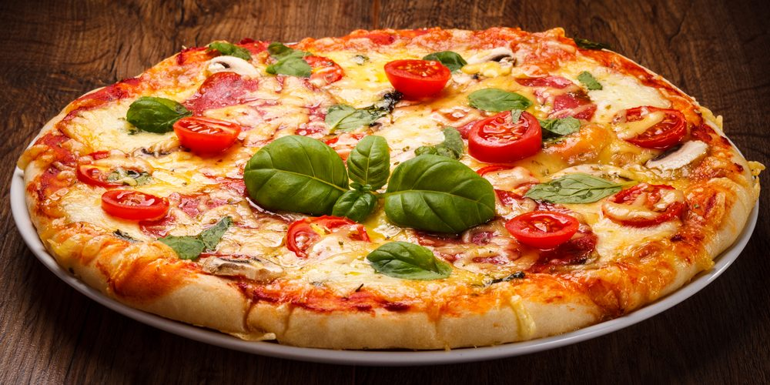 | Plat principal
Couscous d'agneau aux légumes | 165 | Semoule fine 600 g Gigot d'agneau 6 tranches Pois chiches 300 g Beurre 90 g Tomates 4 Carottes 3 Pommes de terre 3 Courgettes 3 Oignons 3 Ail 3 gousses Chou blanc 1 quartier Coulis de tomate 1 cuillère à soupe Paprika 1 cuillère à soupe Piment en poudre 1 cuillère à café Coriandre 1 cuillère à café Noix de muscade 2 pincées Cannelle 1 pincée Huile d'olive Harissa Sel, Poivre | Préchauffez le four à 180°C. Dans un plat creux allant au four, étalez la viande, salez, saupoudrez de paprika, arrosez d'un généreux filet d'huile d'olive, et répétez l'opération sur la deuxième face du gigot. Enfournez et faites cuire une heure en retournant régulièrement les tranches de viande. Pendant ce temps, plongez les tomates dans l'eau bouillante 1 minute, pelez-les et écrasez-les. Pelez et hachez l'ail et les oignons. Faites chauffer 2 cuillères à soupe d'huile dans la partie basse d'un couscoussier et faites fondre l'ail et les oignons. Ajoutez les épices, les tomates écrasées, le coulis de tomates et les pois chiches. Versez deux litres d'eau, salez, poivrez, puis portez à ébullition. Baissez ensuite le feu, et laissez mijoter à feu doux 20 minutes. Versez la semoule dans un plat et arrosez-la de 15 cl d'eau, mélangez et laissez reposer 10 minutes. Ajoutez ensuite 5 cl d'eau et laissez reposer 5 minutes encore. Égrainez la semoule et versez-la dans la partie supérieure du couscoussier. Rincez le chou et les courgettes, épluchez les carottes et les pommes de terre puis coupez-les en petits morceaux. Versez ensuite les légumes dans le couscoussier dans la partie basse, couvrez et laissez cuire 45 minutes. Une fois la cuisson terminée, versez la semoule dans un plat, parsemez de parcelles de beurre et mélangez. Répartissez dans des assiettes de service la semoule, puis une tranche d'agneau et enfin les légumes. Arrosez généreusement de bouillon. Servez immédiatement avec à côté, un récipient de bouillon et de harissa. Dégustez le couscous d'agneau aux légumes bien chaud. | 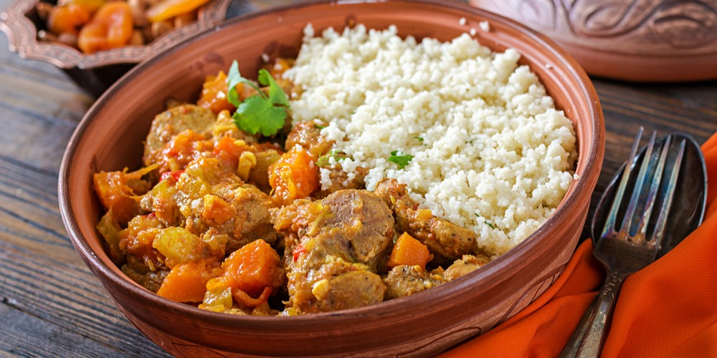 | Plat principal
Gratin de pâtes | 25 | Penne 400 g Fromage râpé 100 g Beurre 50 g Crème fraîche liquide 10 cl Ail Une gousse Sel, poivre | Préchauffez votre four à 200 °C. Pelez et émincez la gousse d'ail. Coupez le beurre en petits morceaux. Faites bouillir une grande casserole d'eau salée et faites cuire les pâtes. Suivez les indications du sachet pour la cuisson. Egouttez-les. Versez les pâtes dans un plat à gratin. Versez la crème fraîche et le fromage râpé sur les pâtes. Parsemez de petits morceaux d'ail. Mélangez le tout dans le plat à gratin. Déposez les morceaux de beurre au-dessus des pâtes. Mettez au four pendant 20 minutes en surveillant la cuisson. Servez le gratin de pâtes aussitôt. | 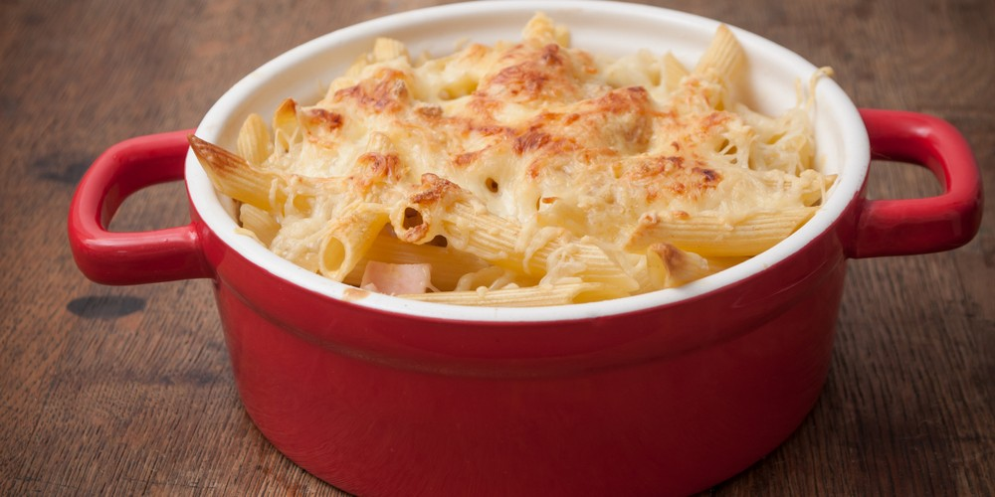 | Plat principal
Coquillettes au jambon | 22 | Coquillettes 250 g Tomates pelées 250 g Jambon 200 g Eau 150 g Oignon 1 Parmesan râpé 50 g Huile 15 g Sel, poivre | Pelez et émincez l’oignon. Mettez à chauffer l’huile et faites-y revenir l’oignon pendant quelques minutes. Ajoutez les tomates pelées et l’eau avant d’assaisonner avec du sel et du poivre. Laissez mijoter pendant environ 10 minutes. Pendant ce temps, cuisez les coquillettes dans une casserole d’eau bouillante selon les instructions du paquet. Découpez le jambon en morceaux. Mixez ensuite la préparation à la tomate. Incorporez les coquillettes et le jambon. Mélangez et laissez cuire pendant 2 minutes supplémentaires. Saupoudrez de parmesan râpé et servez aussitôt les coquillettes au jambon. | 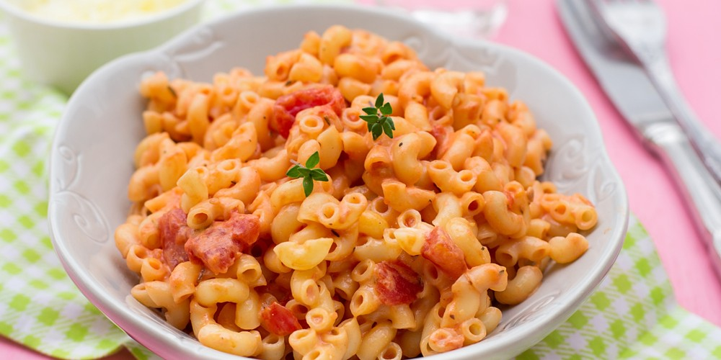 | Plat principal

